测试总况
测试报告总概况
自动化测试项目
测试日期 | 2019-12-25 11:18:54 | 通过 | 2
耗时 | 74秒 | 失败 | 0
总用例 | 2 | 脚本版本 | 2019.01.01

测试统计

测试详情
测试详情
设备 | 用例ID | 用例介绍 | 用例函数 | 前置条件 | 操作步骤 | 检查点 | 测试结果 | 截图
chrome | test001 | 登录成功 | testALogin | 打开 | 点击登录 输入用户名 输入密码 点击登录 | 登录成功 | 通过 | 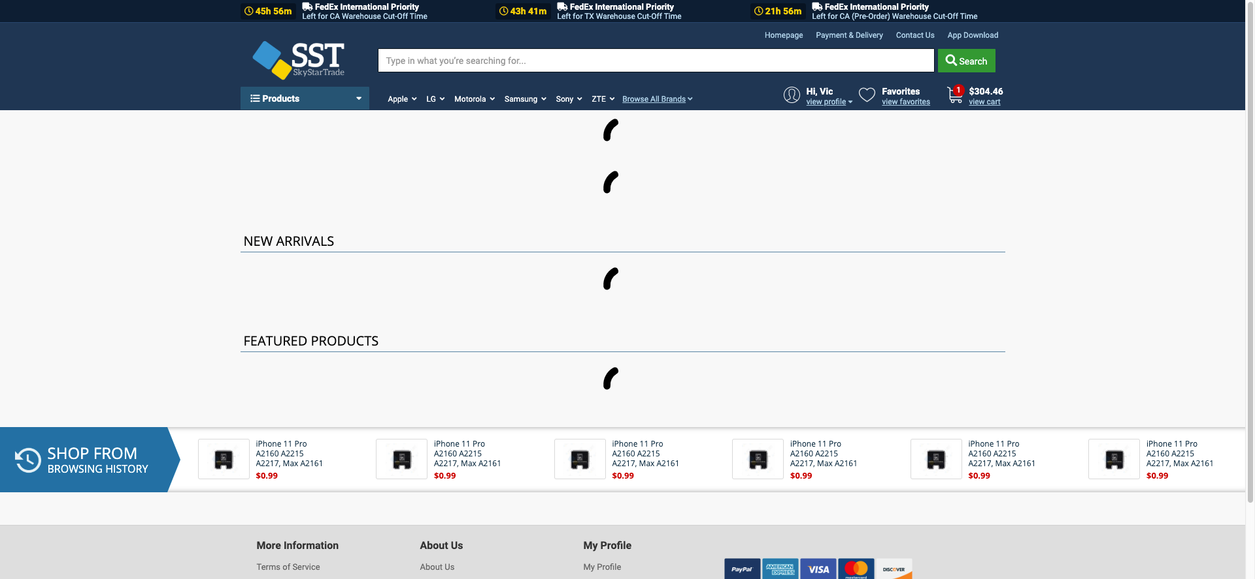
chrome | test002 | 下订单 | testBPlaceOrder | 下订单 | 向下滑动 向下滑动 点击商品加入购物车 进入购物车 点击购物车 减去商品 点击结算 点击继续付款 | 提交订单成功 | 通过 | 